新
C11062 无为县赫店镇2019年(四好农村路)扩面延伸工程4标段(黄墩村,汪邵村)
中标日期 | 2019-03-05 | 中标价 | 7,540,971.78 | 负责人 | 王冬汉 | 建设单位 | 无为县赫店镇人民政府
决算日期 |  | 决算价
销售开票：
开票日期 | 收入金额 | 工程地缴税 |  | 企业本地缴税 |  | 价税合计 | 到款情况
 |  | 税率 | 增值税额 | 税率 | 增值税额 |  | 日期 | 金额 | 银行
2019-08-02 | 477,064.22 | 2% | 9,541.28 | 7% | 33,394.50 | 520,000.00 | 2019-08-05 | 520,000.00 | 中行
2019-08-28 | 477,064.22 | 2% | 9,541.28 | 7% | 33,394.50 | 520,000.00 | 2019-09-10 | 520,000.00 | 中行 |  |  |  |  | 15600
2019-10-10 | 771,559.63 | 2% | 15,431.19 | 7% | 54,009.17 | 841,000.00 | 2019-11-01 | 841,000.00 | 中行 |  |  |  |  | 31200
2020-01-19 | 447,706.42 | 2% | 8,954.13 | 7% | 31,339.45 | 488,000.00 | 2020-01-20 | 488,000.00 | 中行
2020-07-08 | 181,651.38 | 2% | 3,633.03 | 7% | 12,715.60 | 198,000.00 | 2021-02-02 | 198,000.00 | 新中行
2021-02-03 | 2,079,816.51 | 2% | 41,596.33 | 7% | 145,587.16 | 2,267,000.00 | 2021-02-19 | 1,133,000.00 | 新中行
 | 0.00 | 2% | 0.00 | 7% | 0.00 |  | 2021-02-19 | 1,134,000.00 | 新中行
合计 | 4,434,862.39 |  | 88,697.25 |  | 310,440.37 | 4,834,000.00 |  | 4,834,000.00
材料发票：
认证日期 | 成本金额 | 份数 | 类型 | 税率 | 进项税额 | 价税合计 | 付款日期 | 付款金额 | 银行 | 销货单位 | 货物 | 合同 | 发货单 | 备注
2019-09-01 | 265,525.75 |  | 专 | 13% | 34,518.35 | 300,044.10 | 2019-09-16 | 300,000.00 | 中行 | 芜湖金铸水泥有限公司 | 水泥810.39吨
2019-09-01 | 265,486.73 |  | 专 | 13% | 34,513.27 | 300,000.00 | 2019-09-16 | 300,000.00 | 中行 | 安徽省巢湖恒信水泥有限公司 | 水泥750吨
2019-09-01 | 100,000.00 |  | 普代 |  | 0.00 | 100,000.00 | 2019-09-30 | 100,000.00 | 徽行 | 吴俊凤 | 机械施工费
2019-09-01 | 82,400.00 |  | 普代 |  | 0.00 | 82,400.00 | 2019-09-30 | 82,400.00 | 徽行 | 朱玉山 | 机械施工费
2019-09-01 | 100,000.00 |  | 普代 |  | 0.00 | 100,000.00 | 2019-09-30 | 100,000.00 | 徽行 | 章丽 | 机械施工费
2019-09-01 | 100,000.00 |  | 普代 |  | 0.00 | 100,000.00 | 2019-09-30 | 100,000.00 | 徽行 | 钱桂珍 | 机械施工费
2019-10-01 | 398,230.09 |  | 专 | 13% | 51,769.91 | 450,000.00 | 2019-11-07 | 450,000.00 | 中行 | 繁昌县银桥物资商贸有限公司 | 水泥1125吨
2019-11-01 | 65,000.00 |  | 普代 |  | 0.00 | 65,000.00 | 2019-11-18 | 65,000.00 | 徽行 | 钱桂珍 | 机械施工费
2019-11-01 | 300,000.00 |  | 普代 |  | 0.00 | 300,000.00 | 2019-11-12 | 300,000.00 | 徽行 | 万李华 | 黄沙
2020-01-01 | 473,786.41 |  | 专 | 3% | 14,213.59 | 488,000.00 | 2020-01-23 | 472,792.00 | 中行 | 芜湖市羊山建筑工程有限公司 | 劳务费 | 有
2021-02-01 | 400,000.00 | 1份 | 普代 |  | 0.00 | 400,000.00 |  |  |  | 钱杨林 | 石子、黄沙 | 有 |  | 合同价40万
2021-02-01 | 400,000.00 | 1份 | 普代 |  | 0.00 | 400,000.00 |  |  |  | 倪进全 | 石子3200吨 | 有 |  | 合同价40万
2021-02-01 | 400,000.00 | 1份 | 普代 |  | 0.00 | 400,000.00 |  |  |  | 钱桂珍 | 石子3200吨 | 有 |  | 合同价40万
2021-02-01 | 400,000.00 | 1份 | 普代 |  | 0.00 | 400,000.00 |  |  |  | 赵小锐 | 石子3200吨 | 有 |  | 合同价40万
2021-02-01 | 374,640.00 | 1份 | 普代 |  | 0.00 | 374,640.00 |  |  |  | 吴维荣 | 水泥892吨 | 有 |  | 合同价37460
2021-02-01 | 400,000.00 | 1份 | 普代 |  | 0.00 | 400,000.00 |  |  |  | 骆稳 | 黄沙1385.8吨、水泥490吨 | 有 |  | 合同价40万
 |  |  |  |  |  |  | 2021-02-25 | 400,000.00 | 徽行 | 钱桂珍 | 石子款
 |  |  |  |  |  |  | 2021-02-25 | 400,000.00 | 徽行 | 钱杨林 | 石子、黄沙
 |  |  |  |  |  |  | 2021-02-25 | 400,000.00 | 徽行 | 骆稳 | 黄沙、水泥
 |  |  |  |  |  |  | 2021-02-25 | 203,658.07 | 徽行 | 吴维荣 | 水泥
 |  |  |  |  |  |  | 2021-02-25 | 400,000.00 | 徽行 | 赵小锐 | 石子款
 | 0.00 |  |  |  | 0.00 |  | 2021-02-25 | 400,000.00 | 徽行 | 倪进全 | 石子款

 |  |  |  |  |  |  | 7次 | 600.00 | 扣 | 手续费
 | 0.00 |  |  |  | 0.00 |  | 7次 | 22,670.00 | 扣 | 企税1%
 | 0.00 |  |  |  | 0.00 |  | 7次 | 148,019.43 | 扣 | 增值税及附加（总算）
 | 90,052.50 |  |  |  | 0.00 | 90,052.50 | 7次 | 90,052.50 | 扣 | 全部管理费
 | 0.00 |  |  |  | 0.00 |  | 2020-07-08 | -13,987.16 | 收 | 7月份开票税金，2020.7.8转王光如徽行卡
 | 0.00 |  |  |  | 0.00 |  | 2020-07-08 | 13,987.16 | 扣 | 7月份开票税金
 | 0.00 |  |  |  | 0.00 |  | 6次 | 100.00 | 扣 | 手续费
 | 0.00 |  |  |  | 0.00 |  | 6次 | -4,412.00 | 退 | 暂扣
 | 0.00 |  |  |  | 0.00 |  | 6次 | 4,880.00 | 扣 | 企税1%
 | 14,640.00 |  |  |  | 0.00 | 14,640.00 | 6次 | 14,640.00 | 扣 | 管理费
 | 0.00 |  |  |  | 0.00 |  | 5次 | 4,412.00 | 暂扣
 | 0.00 |  |  |  | 0.00 |  | 4次 | -85,090.00 | 退 | 之前暂扣企税
 | 0.00 |  |  |  | 0.00 |  | 3次 | 85,090.00 | 暂扣 | 企税（成本不够）
 | 0.00 |  |  |  | 0.00 |  | 3次 | 7,716.00 | 扣 | 企税1%
 | 0.00 |  |  |  | 0.00 |  | 3次 | 500.00 | 扣 | 代办费
 | 0.00 |  |  |  | 0.00 |  | 2次 | -36,734.00 | 退 | 增值税及附加
 | 0.00 |  |  |  | 0.00 |  | 2次 | -10,938.00 | 退 | 异地未预缴税费
 | 0.00 |  |  |  | 0.00 |  | 2次 | -95,594.00 | 退 | 企税（之前暂扣）
 | 0.00 |  |  |  | 0.00 |  | 1次 | 95,594.00 | 暂扣 | 企税（成本不够）
 | 0.00 |  |  |  | 0.00 |  | 1次 | 10,938.00 | 暂扣 | 异地未预缴税费
 | 0.00 |  |  |  | 0.00 |  | 1次 | 9,542.00 | 扣 | 企税1%
 | 0.00 |  |  |  | 0.00 |  | 1次 | 36,734.00 | 扣 | 增值税及附加
 | 0.00 |  |  |  | 0.00 |  | 1次 | 5,000.00 | 扣 | 代办费
 | 56,430.00 |  |  |  | 0.00 | 56,430.00 | 1次 | 56,430.00 | 扣 | 管理费
合计 | 4,686,191.48 |  |  |  | 135,015.12 | 4,821,206.60 |  | 4,834,000.00
应提供成本 | 4,257,467.89 |  |  |  | 175425.25 | 12,793.40 | 可支付金额 | 0.00 |  |  | 148019.42346
尚需提供成本 | -428,723.59 |  |  |  |  |  |  | 161122.50
公司代缴税金：
税种 | 税额 |  | 税种 | 税率 | 税额 | 19.8月份开票应缴纳税款（第一次） | 19.8月第二次开票扣税 | 19.8月第二次开票扣税 |  | 19.10开票扣税 | 20.1月开票预缴税金 | 21.1月开票扣税 |  | 2020年7月开票扣税 | 2021年2月开票税金
企业所得税 | -107180.90 |  | 增值税 | 差额 | 175425.25 | 33394.50 | 33394.50 | -33394.50 |  | 0.00 | 31336.08 |  |  | 0.00 | 175,425.25
印花税 | 已缴 |  | 城市维护建设税 | 0.07 | 12279.77 | 2337.61 | 2337.61 | -2337.61 |  | 0.00 | 1566.80 |  |  | 0.00 | 12,279.77
水利基金 | 已缴 |  | 教育费附加 | 0.03 | 5262.76 | 1001.83 | 1001.83 | -1001.83 |  | 0.00 | 940.08 |  |  | 0.00 | 5,262.76
 |  |  | 地方教育费附加 | 0.02 | 3508.50 | 667.89 | 667.89 | -667.89 |  | 0.00 | 626.72 |  |  | 0.00 | 3,508.50
小计 | -107180.90 |  | 小计 |  | 196476.28 | 37401.83 | 37401.83 | -37401.83 |  | 0.00 | 34469.69 |  |  | 0.00 | 196,476.28
 |  |  | 合计 |  |  |  |  |  |  |  |  |  |  |  | 148,019.43 | 税金（总算）
 |  |  | 企业所得税 | 0.01 | 44348.62 |  | 9541.28 |  |  | 7715.60 |  | 4880.00 |  |  | 22,670.00 | 企税0.01
 |  |  |  |  |  | 孙卡 已收税金36733.94元 19.8.5（可退）赵加杰 | 异地未预缴2个点的税费 暂时先扣 |  |  |  | 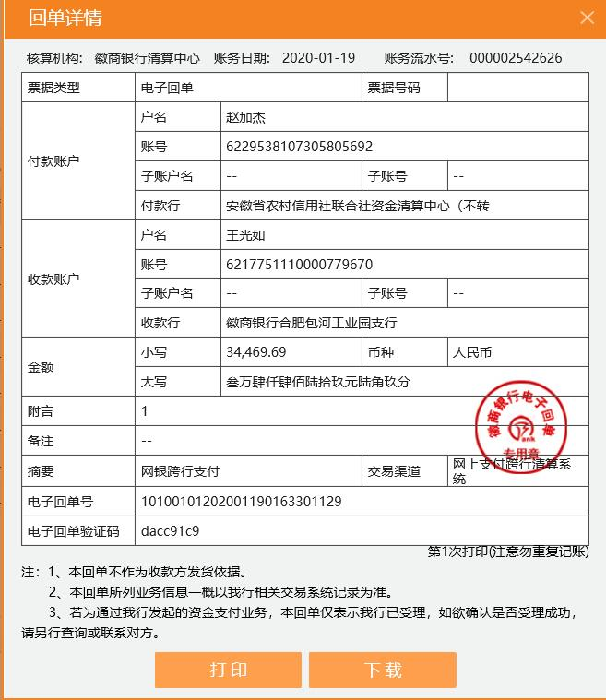
 |  |  |  |  | 增值税 | 差额 | 9541.28 | -9541.28 |  | -107180.90
 |  |  |  |  | 城市维护建设税 | 0.05 | 667.89 | -477.06
 |  |  |  |  | 教育费附加 | 0.03 | 286.24 | -286.24
 |  |  |  |  | 地方教育费附加 | 0.02 | 190.83 | -190.83
 |  |  |  |  | 小计 |  | 10686.24 | -10495.41
 |  |  |  |  | 印花税 | 0.00 | 156.00 | -156.00
 |  |  |  |  | 水利基金 | 0.00 | 286.24 | -286.24
 |  |  |  |  | 小计 |  | 442.24 | -442.24
 |  |  |  |  | 合计 |  | 11128.48 | -11128.48
 |  |  |  |  |  | 11-7退赵加杰 | -107,180.90

